Sheet1
中韩新媒体学院“智媒新象 美育共生—2026届毕业生优秀作品暨新质美育成果联展”预算清单
序号 | 项目 | 单位 | 尺寸 | 数量 | 单价 | 合计 | 参考图 | 备注
1 | 毕业生展区展墙搭建 | 块 | 1000*2500 | 72.00 | ￥120.00 | 8600 |  | 7天租赁
2 | 支臂射灯 | 盏 |  | 100.00 | ￥50.00 | 5000 |  | 7天租赁
4 | 教师展区展墙定制 | 米 | 2.6米高双面可移动展墙 | 36.00 | ￥2,700.00 | 97200 | 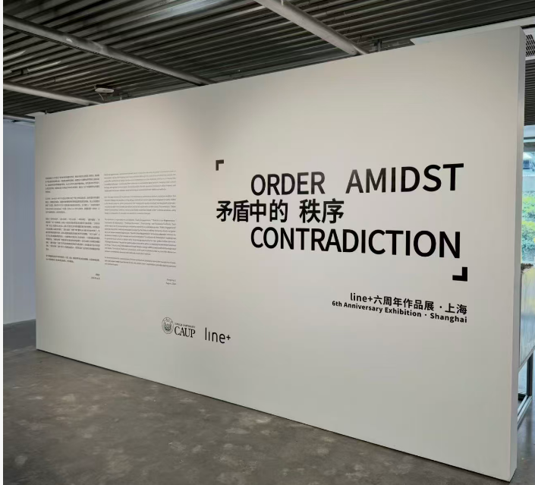 | 定制后可反复使用
5 | 滑轨射灯 | 展 | 4000K中性光led轨道射灯 | 55.00 | ￥120.00 | 6600 |  | 定制后可反复使用
7 | 双喷布画面 | ㎡ | 1200*2900mm | 14.00 | ￥180.00 | 2500 | 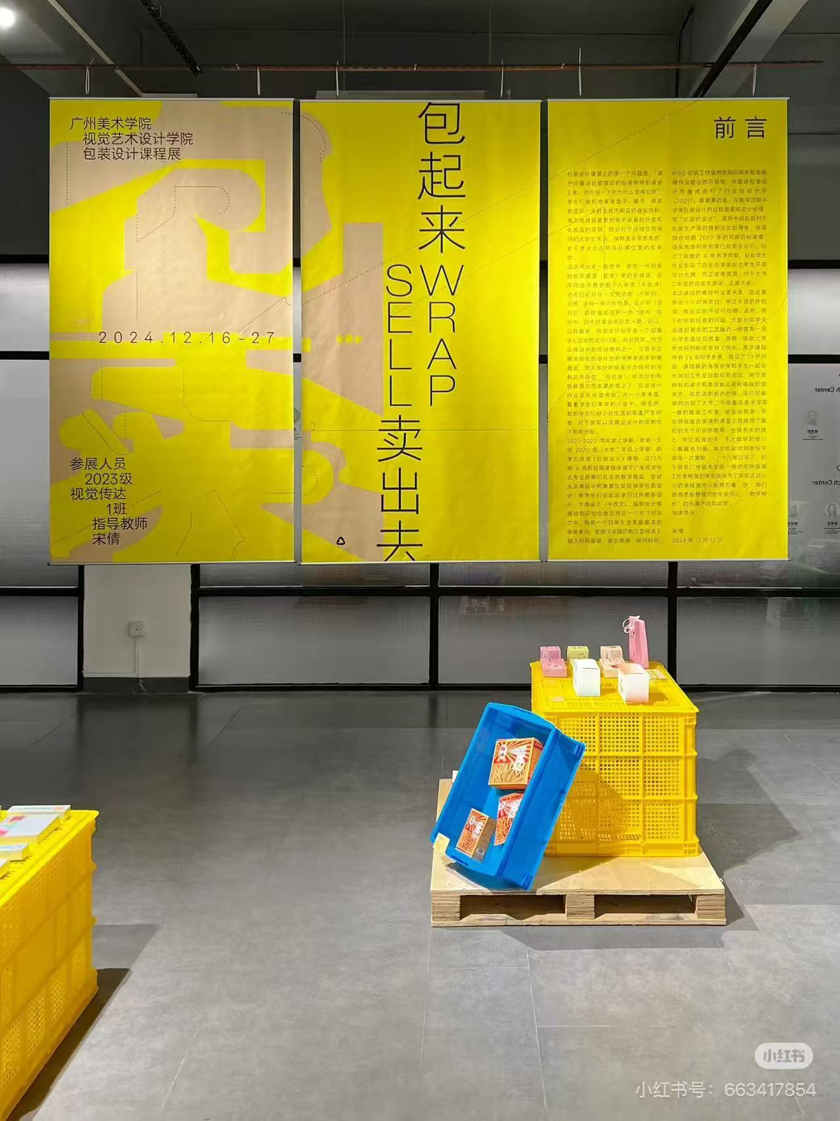 | 1.2米幅宽内含吊丝吊杆
8 | 作品标签 | 个 | 60*100mm | 100.00 | ￥6.00 | 600
11 | 布展服务 | 人 |  | 10.00 | ￥500.00 | 5000 |  | 主要包括：前沿、双喷布制作及安装；所有展墙、展架制作及安装；展览空间的电源布置及安装；悬挂及布置展品；撤展
13 | 不可预计费用 | 项 |  | 1.00 | ￥1,000.00 | 1000 |  | 超时产生的人工、特殊布展要求产生的零星物料等
合计 |  |  |  |  |  | ￥126,500.00

